Estadísticas
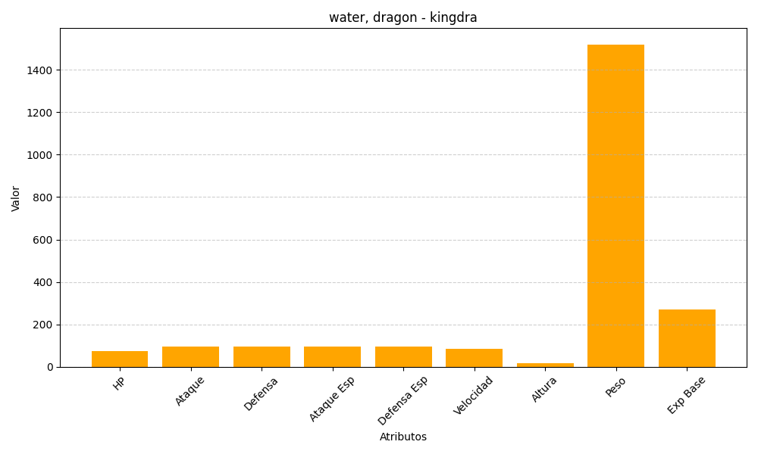
ID | Nombre | Tipo | HP | Ataque | Defensa | Ataque Especial | Defensa Especial | Velocidad | Altura | Peso | Experiencia Base
230 | kingdra | water, dragon | 75 | 95 | 95 | 95 | 95 | 85 | 18 | 1520 | 270

